제안서_공원수련관관리처_김승현
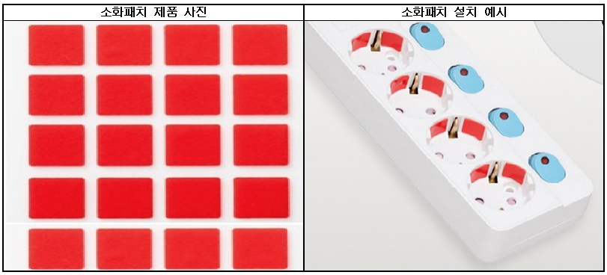
제 안 서
기본 정보
 | 제 안 자 | 김 승 현
 | 소 속 | 공원수련관관리처
 | 직 급 | 체육 7급
 | 제 안 명 | 화재 대응 능력 강화를 위한 부착형 소화패치 도입
 | 제안구분 | 지정제안
 | 분 야 | 안전
 | 실행담당(부) | 공원수련관관리처 수련관운영부
제안 내용
배 경 |  | ○ 컴퓨터, 냉난방기, 운동기구 등 다양한 전기·전자기기 사용으로 콘센트 및 멀티탭 사용량이 많음 ○ 기존 소화기는 화재 발생 후 사람이 직접 사용해야 하므로 화재를 인지하지 못하거나 사람이 없는 상황에서는 즉각적인 대응이 어려움 ○ 소화패치는 일정 온도 이상 상승 시 소화약제를 자동으로 방출하여 대응이 어려운 상황에서도 화재 진압이 가능함 ○ 전기기기 연결이 많은 콘센트 및 멀티탭에 설치하여 화재 댜웅 능력을 강화하고자 함
추진내용 |  | ○ 시설 내 콘센트 및 멀티탭 사용 현황 확인 ○ 다수의 전기기기가 연결되어 사용 빈도가 높거나 24시간 상시 전원이 공급되는 콘센트 및 멀티탭을 중심으로 소화패치 설치
기대효과 |  | ○ 콘센트 및 멀티탭에서 발생하는 초기 화재 자동 진압 ○ 무인 시간대 및 화재를 즉시 인지하기 어려운 상황에서 초기 대응 공백 최소화 ○ 초기 화재 진압을 통한 화재 확산 및 시설·재산 피해 최소화
첨부 자료(사진, 현황자료 등)

